LOT 4
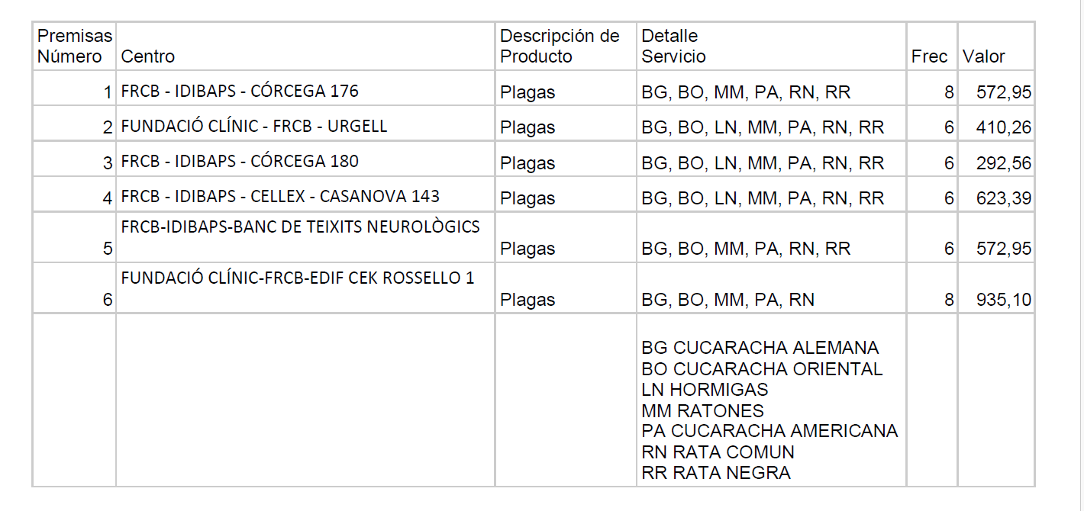
T’adjunto la informació del nostre contracte actual de control de plagues, perquè puguis revisar exactament què tenim contractat i els imports vigents.
Import anual del contracte principal: 3.407,21 € / any + IVA

A banda, tenim contractades dues làmpades captadores d’insectes al Quiròfan Experimental, que és un espai HCB:
Làmpada 1: import anual 76,68 € / any + IVA
Làmpada 2: import anual 79,32 € / any + IVA

Si necessites qualsevol aclariment addicional, m’ho dius.

Gràcies i quedo pendent dels teus comentaris.

1 | FRCB-IDIBAPS- CORSEGA 176 | 572.95
 |  | 410.26
 |  | 292.56
 |  | 623.39
 |  | 572.95
 |  | 935.1

 |  | 3407.21 | 6814.42

